상품제안서
[제이손] 퍼주박 다용도 국자 2인 고급 수저세트 | 상품코드: S12750

 |  |  |  |  |  | 02-713-8555 | www.synergygift.co.kr
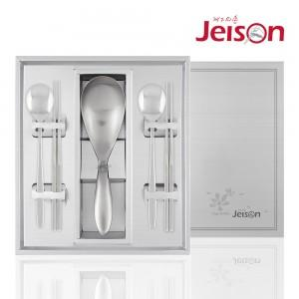

【상세/제작정보】 | .

【인쇄/포장옵션】 | 레이저 / 포장지포장

【공급단가】 | 수량 | 50~ | 300~ | 1,000~ | 2,000~
*VAT별도 | 단가 | 34,450원 | 33,180원 | 31,900원 | 30,620원

【상품 URL】 | https://www.synergygift.co.kr:443/src/goods_detail.php?gdno=3872

